Sheet1
Requisición de materia prima, productos e insumos.
Nombre de la receta / preparación | Cocina tailandesa
Género | Asia
Asignatura / Materia | Asian cuisine Kendall
Porciones / Peso por Porción
Docente | Byron Revelo
Fecha de Elaboración
Hora de Clase / Elaboración
Cantidad | Unidad (Kg, L, U) | Ingrediente / producto / insumo | Costo Unitario | Costo Total | Observaciones
0.12 | kg | Camarón mediano | $ 12.50 | $ 1.50
0.01 | kg | Ajo | $ 2.40 | $ 0.02
0.08 | kg | Cebolla perla | $ 1.30 | $ 0.10
0.025 | kg | Limón meyer | $ 1.10 | $ 0.03
0.06 | Lt | Salsa de pescado oriental | $ 20.00 | $ 1.20
0.08 | lt | Aceite vegetal | $ 2.20 | $ 0.18
2 | u | Huevos | $ 0.15 | $ 0.30
0.15 | kg | Fideo de arroz | $ 5.40 | $ 0.81
0.05 | kg | Pasta o pulpa de tamarindo | $ 3.00 | $ 0.15
0.08 | kg | Brotes de soya | $ 6.00 | $ 0.48
0.05 | kg | Maní tostado (snack) | $ 8.95 | $ 0.45
0.03 | kg | Cebollin | $ 2.00 | $ 0.06
0.02 | Lt | Salsa picante (siracha) | 11.54 | $ 0.23
0.06 | kg | Azucar morena | 0.95 | $ 0.06
 |  |  |  | $ 5.57

Enviado por: |  |  | Recibido por:
Entregado por: |  |  | Supervisado por:
Autorizado por:
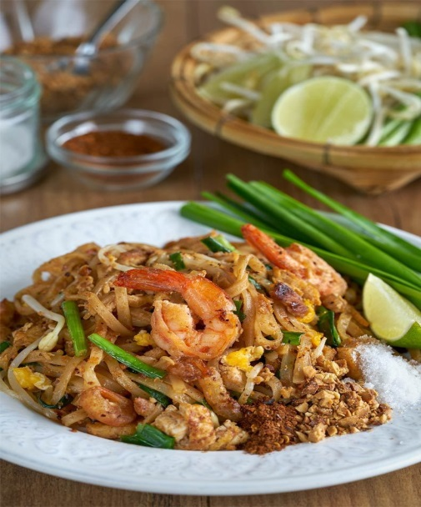
 |  |  | 1. Poner los tallarines de arroz a remojo en agua a temperatura ambiente durante 1 hora.
 |  |  | 2. En una sartén con un poco de aceite vegetal cocinar los camarones y reservar.
 |  |  | 3. Agregar la cebolla y el ajo finamente picados.
 |  |  | 4. Agregar los tallarines de arroz añadiendo un poco de agua.
 |  |  | 5. Agregar la salsa ( Mezclar todos los ingredientes en una olla ( salsa de pescado, azucar morena, pasta de tamarindo, Salsa picante) y llevar a ebullición hasta que espese ligeramente)
 |  |  | 6. Apartar los tallarines a un lado y freír el huevo.
 |  |  | 7. Añadir los brotes de soja y los camarones.
 |  |  | 8.Servir incorporando el cebollín picado, maní y una rodaja de limón meyer.

